상품제안서
골프공보조배터리 3000mAh | 상품코드: F32533

 |  |  |  |  |  |  | 02-412-0044 | www.easy1.co.kr
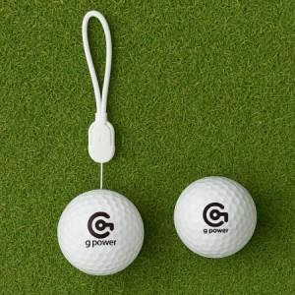

【상세/제작정보】

【인쇄/포장옵션】 | 풀칼라 / 포장지포장

【공급단가】 | 수량 | 30~ | 100~ | 300~ | 500~ | 1,000~
*VAT별도 | 단가 | 10,700원 | 10,100원 | 9,700원 | 9,450원 | 9,300원

【상품 URL】 | http://www.easy1.co.kr/src/goods_detail.php?gdno=32533

